Ventes
Donner une représentation graphique des données ci-dessous
 | Ventes par période - Bouches-du-Rhône & Alpes Maritimes - Données mensuelles brutes

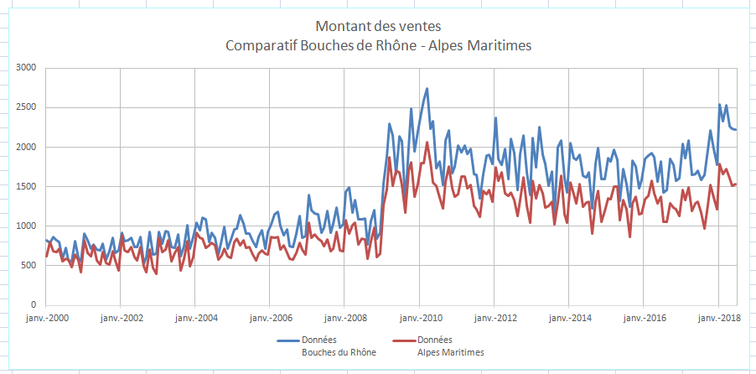
 | Période | Données Bouches du Rhône | Données Alpes Maritimes
 | Jan-2000 | 819 | 620
 | Feb-2000 | 790 | 805
 | Mar-2000 | 860 | 685
 | Apr-2000 | 821 | 670
 | May-2000 | 799 | 714
 | Jun-2000 | 593 | 556
 | Jul-2000 | 728 | 590
 | Aug-2000 | 563 | 579
 | Sep-2000 | 557 | 486
 | Oct-2000 | 811 | 643
 | Nov-2000 | 603 | 567
 | Dec-2000 | 561 | 419
 | Jan-2001 | 911 | 827
 | Feb-2001 | 825 | 668
 | Mar-2001 | 719 | 623
 | Apr-2001 | 765 | 754
 | May-2001 | 708 | 570
 | Jun-2001 | 694 | 514
 | Jul-2001 | 785 | 677
 | Aug-2001 | 576 | 539
 | Sep-2001 | 690 | 516
 | Oct-2001 | 857 | 689
 | Nov-2001 | 668 | 570
 | Dec-2001 | 696 | 443
 | Jan-2002 | 919 | 889
 | Feb-2002 | 812 | 695
 | Mar-2002 | 823 | 675
 | Apr-2002 | 855 | 734
 | May-2002 | 739 | 614
 | Jun-2002 | 738 | 565
 | Jul-2002 | 860 | 736
 | Aug-2002 | 531 | 493
 | Sep-2002 | 615 | 420
 | Oct-2002 | 928 | 711
 | Nov-2002 | 643 | 469
 | Dec-2002 | 654 | 394
 | Jan-2003 | 924 | 858
 | Feb-2003 | 783 | 670
 | Mar-2003 | 937 | 710
 | Apr-2003 | 934 | 822
 | May-2003 | 734 | 553
 | Jun-2003 | 723 | 665
 | Jul-2003 | 897 | 743
 | Aug-2003 | 622 | 444
 | Sep-2003 | 752 | 593
 | Oct-2003 | 1011 | 809
 | Nov-2003 | 714 | 499
 | Dec-2003 | 866 | 610
 | Jan-2004 | 1042 | 919
 | Feb-2004 | 952 | 857
 | Mar-2004 | 1108 | 843
 | Apr-2004 | 1088 | 727
 | May-2004 | 805 | 757
 | Jun-2004 | 922 | 796
 | Jul-2004 | 856 | 756
 | Aug-2004 | 641 | 579
 | Sep-2004 | 836 | 629
 | Oct-2004 | 994 | 713
 | Nov-2004 | 718 | 625
 | Dec-2004 | 837 | 599
 | Jan-2005 | 960 | 804
 | Feb-2005 | 966 | 840
 | Mar-2005 | 1138 | 759
 | Apr-2005 | 1035 | 825
 | May-2005 | 904 | 724
 | Jun-2005 | 910 | 742
 | Jul-2005 | 815 | 638
 | Aug-2005 | 741 | 564
 | Sep-2005 | 865 | 653
 | Oct-2005 | 951 | 692
 | Nov-2005 | 722 | 654
 | Dec-2005 | 934 | 644
 | Jan-2006 | 1027 | 863
 | Feb-2006 | 1155 | 859
 | Mar-2006 | 1179 | 865
 | Apr-2006 | 1000 | 708
 | May-2006 | 886 | 762
 | Jun-2006 | 959 | 665
 | Jul-2006 | 749 | 585
 | Aug-2006 | 742 | 575
 | Sep-2006 | 909 | 661
 | Oct-2006 | 1130 | 786
 | Nov-2006 | 851 | 704
 | Dec-2006 | 879 | 643
 | Jan-2007 | 1397 | 1049
 | Feb-2007 | 1205 | 857
 | Mar-2007 | 1163 | 900
 | Apr-2007 | 1149 | 846
 | May-2007 | 913 | 813
 | Jun-2007 | 985 | 750
 | Jul-2007 | 1191 | 836
 | Aug-2007 | 914 | 688
 | Sep-2007 | 1038 | 712
 | Oct-2007 | 1241 | 933
 | Nov-2007 | 984 | 694
 | Dec-2007 | 1029 | 684
 | Jan-2008 | 1443 | 1076
 | Feb-2008 | 1496 | 907
 | Mar-2008 | 1175 | 1013
 | Apr-2008 | 1337 | 1049
 | May-2008 | 1093 | 765
 | Jun-2008 | 1089 | 848
 | Jul-2008 | 1094 | 833
 | Aug-2008 | 770 | 590
 | Sep-2008 | 1066 | 815
 | Oct-2008 | 1206 | 979
 | Nov-2008 | 844 | 613
 | Dec-2008 | 919 | 652
 | Jan-2009 | 1547 | 1264
 | Feb-2009 | 1880 | 1472
 | Mar-2009 | 2302 | 1870
 | Apr-2009 | 2144 | 1513
 | May-2009 | 1666 | 1703
 | Jun-2009 | 2142 | 1685
 | Jul-2009 | 2079 | 1525
 | Aug-2009 | 1293 | 1173
 | Sep-2009 | 2005 | 1704
 | Oct-2009 | 2487 | 1811
 | Nov-2009 | 1945 | 1379
 | Dec-2009 | 2203 | 1534
 | Jan-2010 | 2430 | 1802
 | Feb-2010 | 2593 | 1800
 | Mar-2010 | 2738 | 2068
 | Apr-2010 | 2238 | 1813
 | May-2010 | 2330 | 1551
 | Jun-2010 | 1731 | 1516
 | Jul-2010 | 1819 | 1361
 | Aug-2010 | 1521 | 1230
 | Sep-2010 | 2082 | 1561
 | Oct-2010 | 2211 | 1751
 | Nov-2010 | 1667 | 1477
 | Dec-2010 | 1755 | 1373
 | Jan-2011 | 2026 | 1406
 | Feb-2011 | 1938 | 1626
 | Mar-2011 | 2021 | 1632
 | Apr-2011 | 1919 | 1476
 | May-2011 | 1975 | 1528
 | Jun-2011 | 1658 | 1262
 | Jul-2011 | 1645 | 1220
 | Aug-2011 | 1351 | 1116
 | Sep-2011 | 1666 | 1444
 | Oct-2011 | 1895 | 1404
 | Nov-2011 | 1909 | 1455
 | Dec-2011 | 1786 | 1307
 | Jan-2012 | 2374 | 1747
 | Feb-2012 | 1848 | 1572
 | Mar-2012 | 1782 | 1686
 | Apr-2012 | 1975 | 1418
 | May-2012 | 1594 | 1389
 | Jun-2012 | 2104 | 1429
 | Jul-2012 | 1930 | 1334
 | Aug-2012 | 1460 | 1127
 | Sep-2012 | 1917 | 1333
 | Oct-2012 | 2144 | 1616
 | Nov-2012 | 1686 | 1255
 | Dec-2012 | 1391 | 1046
 | Jan-2013 | 2121 | 1572
 | Feb-2013 | 1748 | 1352
 | Mar-2013 | 2260 | 1527
 | Apr-2013 | 1907 | 1413
 | May-2013 | 1786 | 1237
 | Jun-2013 | 1508 | 1260
 | Jul-2013 | 1689 | 1315
 | Aug-2013 | 1134 | 1020
 | Sep-2013 | 2004 | 1296
 | Oct-2013 | 2082 | 1639
 | Nov-2013 | 1603 | 1150
 | Dec-2013 | 1427 | 1048
 | Jan-2014 | 2058 | 1557
 | Feb-2014 | 1863 | 1404
 | Mar-2014 | 1841 | 1291
 | Apr-2014 | 1910 | 1531
 | May-2014 | 1641 | 1245
 | Jun-2014 | 1618 | 1303
 | Jul-2014 | 1682 | 1315
 | Aug-2014 | 1222 | 904
 | Sep-2014 | 1802 | 1310
 | Oct-2014 | 1985 | 1448
 | Nov-2014 | 1601 | 1055
 | Dec-2014 | 1595 | 1191
 | Jan-2015 | 1867 | 1356
 | Feb-2015 | 1822 | 1342
 | Mar-2015 | 1973 | 1498
 | Apr-2015 | 1843 | 1503
 | May-2015 | 1322 | 1073
 | Jun-2015 | 1727 | 1330
 | Jul-2015 | 1534 | 1220
 | Aug-2015 | 1247 | 862
 | Sep-2015 | 1829 | 1285
 | Oct-2015 | 1758 | 1373
 | Nov-2015 | 1482 | 1155
 | Dec-2015 | 1587 | 1166
 | Jan-2016 | 1856 | 1344
 | Feb-2016 | 1897 | 1389
 | Mar-2016 | 1926 | 1574
 | Apr-2016 | 1868 | 1422
 | May-2016 | 1566 | 1294
 | Jun-2016 | 1823 | 1378
 | Jul-2016 | 1425 | 1059
 | Aug-2016 | 1462 | 1057
 | Sep-2016 | 1856 | 1293
 | Oct-2016 | 1779 | 1235
 | Nov-2016 | 1574 | 1219
 | Dec-2016 | 1610 | 1128
 | Jan-2017 | 2045 | 1455
 | Feb-2017 | 1864 | 1330
 | Mar-2017 | 2087 | 1489
 | Apr-2017 | 1646 | 1199
 | May-2017 | 1657 | 1286
 | Jun-2017 | 1706 | 1311
 | Jul-2017 | 1588 | 1169
 | Aug-2017 | 1653 | 974
 | Sep-2017 | 1965 | 1270
 | Oct-2017 | 2213 | 1521
 | Nov-2017 | 1976 | 1366
 | Dec-2017 | 1776 | 1217
 | Jan-2018 | 2542 | 1792
 | Feb-2018 | 2332 | 1661
 | Mar-2018 | 2527 | 1727
 | Apr-2018 | 2268 | 1606
 | May-2018 | 2231 | 1508
 | Jun-2018 | 2225 | 1532

Revenus
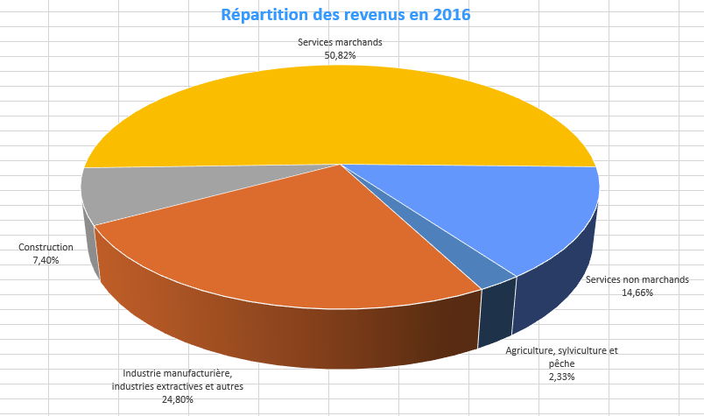
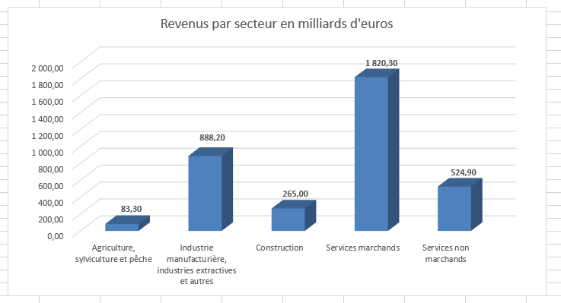
Proposez un graphique pour illustrer les données ci-dessous, puis réaliser un graphique en secteur (valeurs en % du revenu total)
 | Revenus par secteur en France en 2016 (en milliards d'euros)

 | Secteur | Revenus
 | Agriculture, sylviculture et pêche | 83.30
 | Industrie manufacturière, industries extractives et autres | 888.20
 | Construction | 265.00
 | Services marchands | 1,820.30
 | Services non marchands | 524.90

Evolution
Donnez une représentation graphique de l'évolution des données ci-dessous
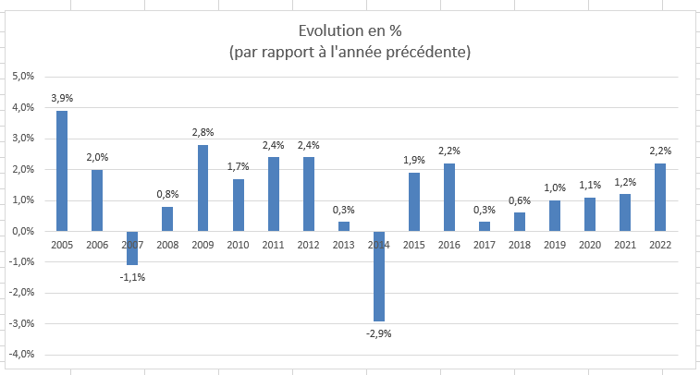
 | Évolution annuelle en France entre 2005 et 2022
 | Années | Évolution en %
 | 2005 | 3.9%
 | 2006 | 2.0%
 | 2007 | -1.1%
 | 2008 | 0.8%
 | 2009 | 2.8%
 | 2010 | 1.7%
 | 2011 | 2.4%
 | 2012 | 2.4%
 | 2013 | 0.3%
 | 2014 | -2.9%
 | 2015 | 1.9%
 | 2016 | 2.2%
 | 2017 | 0.3%
 | 2018 | 0.6%
 | 2019 | 1.0%
 | 2020 | 1.1%
 | 2021 | 1.2%
 | 2022 | 2.2%

Clients
Donnez une représentation graphique des données ci-dessous

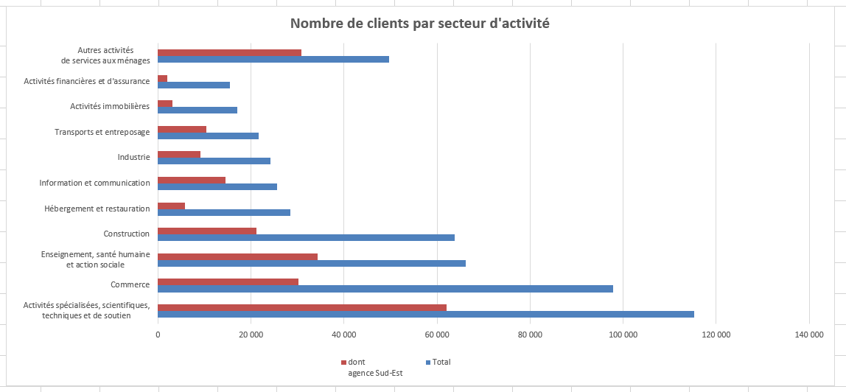
 | Nombre de clients par secteur d'activité | Total | dont agence Sud-Est
 | Activités spécialisées, scientifiques, techniques et de soutien | 115,328 | 61,974
 | Commerce | 97,795 | 30,182
 | Enseignement, santé humaine et action sociale | 66,165 | 34,338
 | Construction | 63,831 | 21,183
 | Hébergement et restauration | 28,397 | 5,735
 | Information et communication | 25,645 | 14,434
 | Industrie | 24,112 | 9,172
 | Transports et entreposage | 21,581 | 10,398
 | Activités immobilières | 17,088 | 3,157
 | Activités financières et d'assurance | 15,449 | 2,007
 | Autres activités de services aux ménages | 49,674 | 30,850

Secteur Public
Donnez une représentation graphique des données ci-dessous, en combinant diagramme à barre et ligne
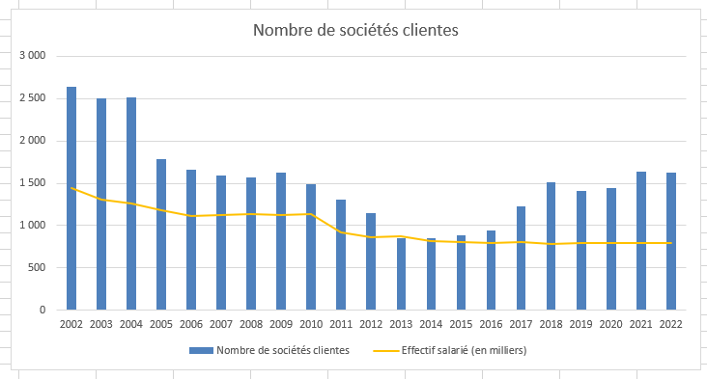
 |  | Nombre de sociétés clientes | Effectif salarié (en milliers)
 | 2002 | 2,636 | 1,446
 | 2003 | 2,506 | 1,302
 | 2004 | 2,510 | 1,255
 | 2005 | 1,785 | 1,181
 | 2006 | 1,657 | 1,110
 | 2007 | 1,594 | 1,124
 | 2008 | 1,570 | 1,137
 | 2009 | 1,623 | 1,126
 | 2010 | 1,491 | 1,133
 | 2011 | 1,307 | 917
 | 2012 | 1,144 | 866
 | 2013 | 853 | 874
 | 2014 | 850 | 820
 | 2015 | 889 | 802
 | 2016 | 946 | 789
 | 2017 | 1,230 | 803
 | 2018 | 1,511 | 785
 | 2019 | 1,404 | 794
 | 2020 | 1,441 | 797
 | 2021 | 1,632 | 796
 | 2022 | 1,625 | 791

Transports
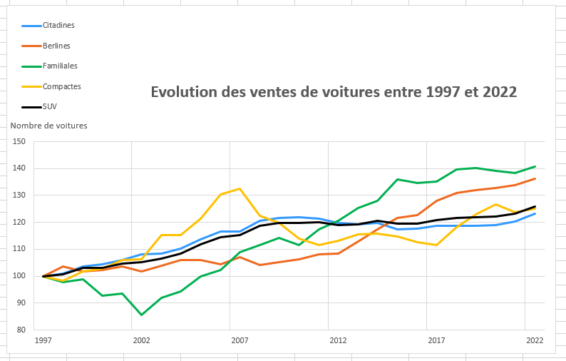
Donnez une représentation graphique des données ci-dessous

 | Années | Citadines | Berlines | Familiales | Compactes | SUV
 | 1997 | 100 | 100 | 100 | 100 | 100
 | 1998 | 101 | 103.6 | 97.8 | 98.2 | 100.8
 | 1999 | 103.6 | 101.7 | 98.9 | 101.8 | 103
 | 2000 | 104.5 | 102.3 | 92.7 | 102.9 | 103.2
 | 2001 | 106 | 103.7 | 93.5 | 106 | 104.6
 | 2002 | 108.1 | 101.8 | 85.6 | 106.3 | 105.3
 | 2003 | 108.5 | 104 | 91.9 | 115.3 | 106.6
 | 2004 | 110.3 | 106 | 94.3 | 115.3 | 108.5
 | 2005 | 113.7 | 105.9 | 99.8 | 121.5 | 111.9
 | 2006 | 116.6 | 104.3 | 102.3 | 130.4 | 114.5
 | 2007 | 116.5 | 107 | 109 | 132.6 | 115.3
 | 2008 | 120.7 | 104.2 | 111.5 | 122.4 | 118.7
 | 2009 | 121.7 | 105.3 | 114.1 | 119.8 | 119.8
 | 2010 | 122 | 106.3 | 111.5 | 114 | 119.7
 | 2011 | 121.5 | 108.1 | 117.3 | 111.5 | 120
 | 2012 | 119.8 | 108.4 | 120.5 | 113.1 | 119
 | 2013 | 119.2 | 112.8 | 125.3 | 115.5 | 119.3
 | 2014 | 119.9 | 117.5 | 128 | 115.8 | 120.5
 | 2015 | 117.4 | 121.6 | 135.9 | 114.7 | 119.6
 | 2016 | 117.6 | 122.8 | 134.7 | 112.6 | 119.6
 | 2017 | 118.6 | 128.1 | 135.1 | 111.5 | 120.8
 | 2018 | 118.6 | 131 | 139.7 | 118.1 | 121.6
 | 2019 | 118.7 | 132 | 140.2 | 122.9 | 121.9
 | 2020 | 119.1 | 132.9 | 139.1 | 126.8 | 122.2
 | 2021 | 120.4 | 133.9 | 138.3 | 123.9 | 123.2
 | 2022 | 123.3 | 136.2 | 140.8 | 125.2 | 126

Sparkline1
Donnez une représentation graphique des données ci-dessous en utilisant les graphiques sparklines
 | Un graphique sparkline est la représentation d'une série dans une cellule de la feuille de calcul.
 | Ces graphiques sont souvent utilisés dans les tableaux de bord pour illustrer des tendances.
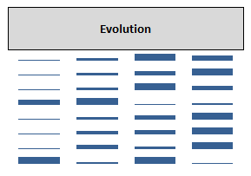
 | Marque | Ventes en 2018 | Ventes en 2019 | Ventes en 2020 | Ventes en 2021
 | VOLVO | 12,000 | 15,000 | 20,000 | 18,000
 | MERCEDES | 20,000 | 22,000 | 23,000 | 25,000
 | AUDI | 17,000 | 19,000 | 22,000 | 20,000
 | FORD | 18,000 | 20,000 | 10,000 | 12,000
 | DACIA | 8,000 | 9,000 | 10,000 | 11,000
 | PEUGEOT | 6,500 | 9,000 | 9,500 | 11,000
 | FIAT | 8,000 | 10,000 | 9,000 | 11,000
 | CITROEN | 12,000 | 9,000 | 12,000 | 8,000

